Criterios
NIVEL DE DEFICIENCIA (ND)

Nivel de Deficiencia | Valor de ND | Significado
Muy Alto (MA) | 10 | Se han detectado peligros que determinan como muy posible la generación de incidentes o consecuencias muy significativas, o la eficacia del conjunto de medidas preventivas existentes respecto al riesgo es nula o no existe, o ambos.
Alto (A) | 6 | Se ha detectado algún peligro que pueden dar lugar a consecuencias significativas o la eficacia del conjunto de medidas preventivas existentes es baja o ambos.
Medio (M) | 2 | Se han detectado peligros que pueden dar lugar a consecuencias poco significativas o de menor importancia, o la eficacia del conjunto de medidas preventivas existentes es moderada o ambos.
Bajo (B) | No se asigna valor | No se ha detectado consecuencia alguna. O la eficacia del conjunto de medidas preventivas existentes es alta, o ambos. El riesgo esta controlado.

NIVEL DE EXPOSICIÓN (NE)

Nivel de Deficiencia | Valor de ND | Significado
Continua (EC) | 4 | La situación de exposición se presenta sin interrupción o varias veces con tiempo prolongado durante la jornada laboral.
Frecuente (EF) | 3 | La situación de exposición se presenta varias veces durante la jornada laboral por tiempos cortos.
Ocasional (EO) | 2 | La situación de la exposición se presenta alguna vez durante la jornada laboral y por un periodo de tiempo corto
Esporádica (EE) | 1 | La situación de exposición se presenta de manera eventual.

NIVEL DE PROBABILIDAD (NP) ND*NE
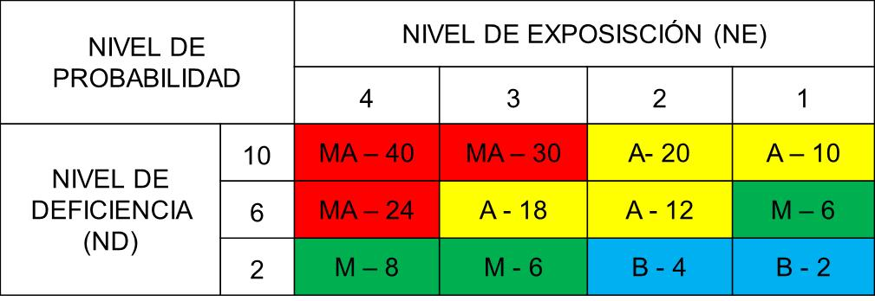

INTERPRETACIÓN NIVEL DE PROBABILIDAD

Nivel de Probabilidad | Valor de NP | Significado
Muy Alto (MA) | Entre 40 y 24 | Situación deficiente con exposición continua, o muy deficiente con exposición frecuente.
 |  | Normalmente la materialización del riesgo ocurre con frecuencia.
Alto (A) | Entre 20 y 10 | Situación deficiente con exposición frecuente u ocasiones, o bien situación muy deficiente con exposición ocasional o esporádica. La materialización del riesgo es posible que suceda varias veces en la vida laboral.
Medio (M) | Entre 8 y 6 | Situación deficiente con exposición esporádica, o bien situación mejorable con exposición continuada o frecuente.
 |  | Es posible que suceda el daño alguna vez
Bajo (B) | Entre 4 y 2 | Situación mejorable con exposición ocasional o esporádica, o situación sin anomalías destacable con cualquier nivel de exposición.
 |  | No es esperable que se materialice el riesgo, aunque puede ser concebible.

NIVEL DE CONSECUENCIA (NC)

NIVEL DE CONSECUENCIA | NC | SIGNIFICADO
 |  | DAÑOS PERSONALES
Mortal o Catastrófico (M) | 100 | Muerte (S)
Muy grave (MG) | 60 | Lesiones o enfermedades graves irreparables (incapacidad permanente parcial o invalidez)
Grave (G) | 25 | Lesiones o enfermedades con incapacidad laboral temporal (ILT)
Leve (L) | 10 | Lesiones que no requieren hospitalización

NIVEL DE RIESGO (NR) NP*NC

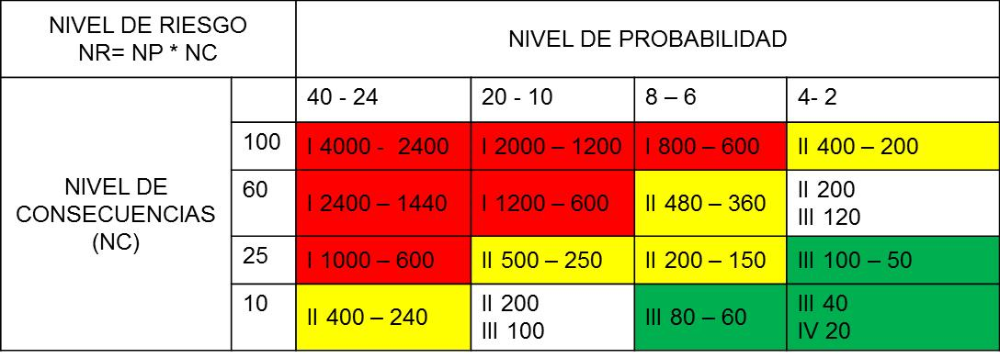

INTERPRETACIÓN DE NIVEL DE RIESGO

NIVEL DE RIESGO | VALOR DE NR | SIGNIFICADO
I | 4000 – 600 | Situación critica. Suspender actividades hasta que el riesgo este bajo control. Intervención urgente
II | 500 – 150 | Corregir y adoptar medidas de control de inmediato. Sin embargo suspenda actividades si el nivel de riesgo está por encima o igual a 360
III | 120 – 40 | Mejorar si es posible. Seria conveniente justificar la intervención y su rentabilidad
IV | 20 | Mantener las medidas de control existentes, pero se debería considerar soluciones o mejoras y se deben hace comprobaciones periódicas para asegurar que el riesgo es aun aceptable

ACEPTABILIDAD DEL RIESGO (EJEMPLO)

NIVEL DE RIESGO | PLAN DE ACCIÓN
I | No Aceptable
II | No Aceptable o Aceptable con control especifico.
III | Mejorar el control existente
IV | Aceptable, no intervenir salvo que un análisis mas preciso lo justifique

ACEPTABILIDAD DEL RIESGO (EJEMPLO)

NIVEL DE RIESGO | SIGNIFICADO
I | Inmediato
II | Inmediato Corto plazo
III | Mediano plazo
IV | Mediano y largo plazo

Matriz
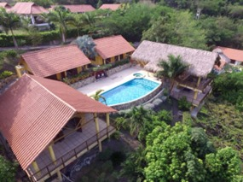  |  |  |  |  |  |  |  | CONDOMINIO ENTREPUENTES |  |  |  |  |  |  |  |  |  |  |  |  |  |  | 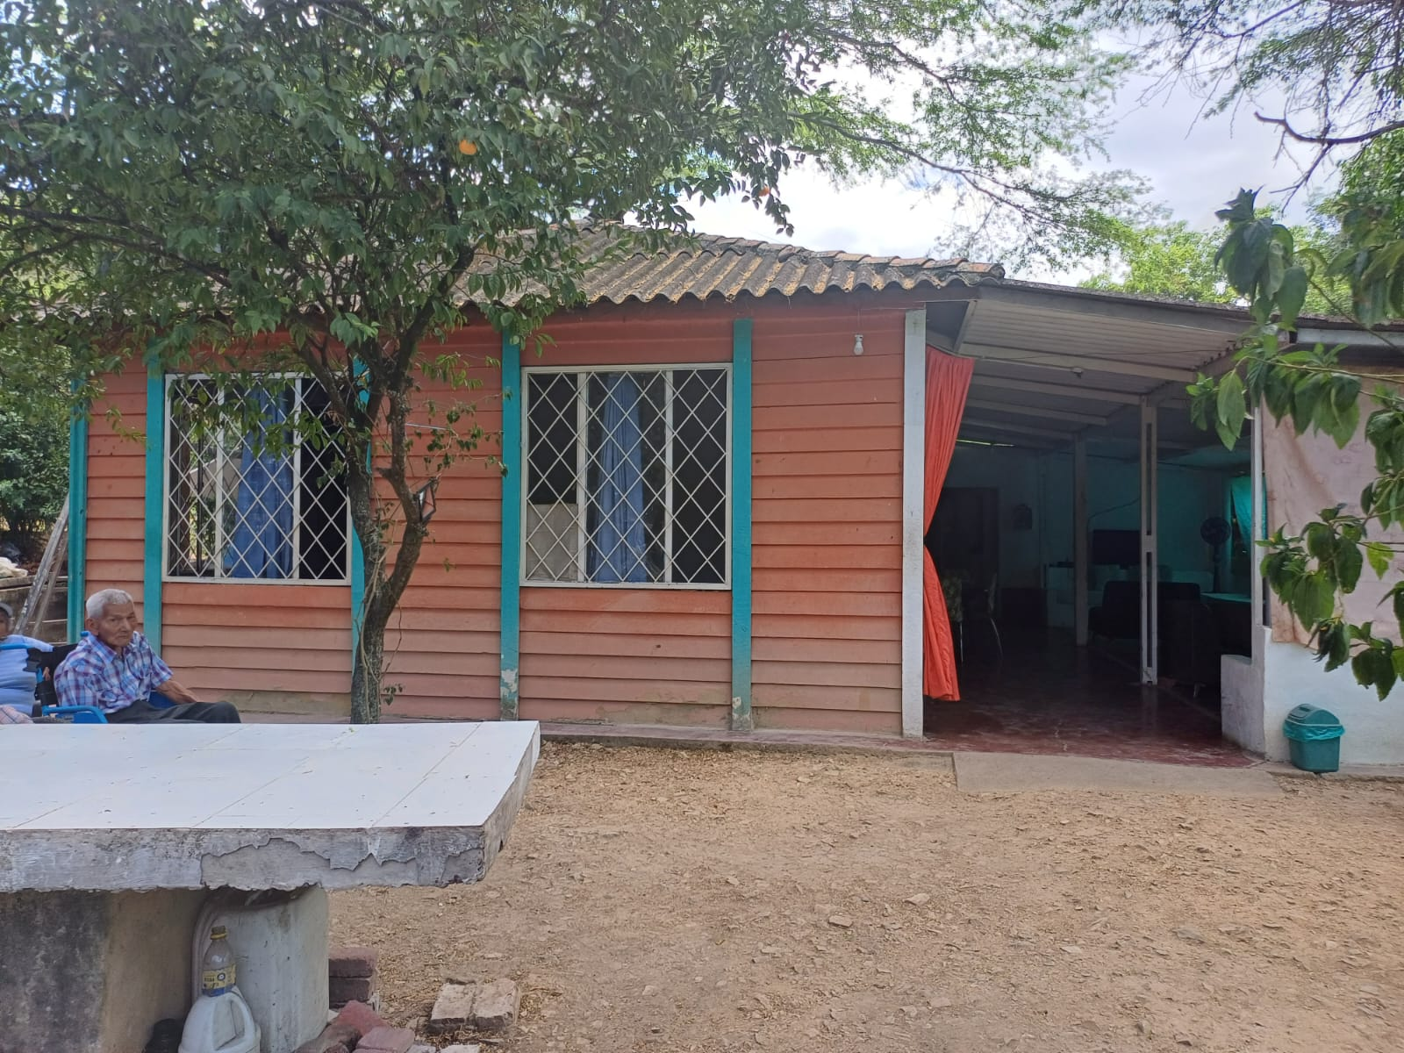

 |  |  |  |  |  |  |  | PROCESO DE GESTION DE SEGURIDAD Y SALUD EN EL TRABAJO MATRIZ DE IDENTIFICACIÓN DE PELIGROS, EVALUACIÓN Y VALORACIÓN DE RIESGOS
Proceso | Zona / Lugar | Actividad | Tareas | Rutinario | Peligro |  | Efectos Posibles | Controles Existentes |  |  | Evaluacion del riesgo |  |  |  |  |  |  | Valoracion del riesgo | Criterios para establecer controles |  | Medidas de Intervención
 |  |  |  |  | Descripción | Clasificación |  | Fuente | Medio | Individuo | Nivel de deficiencia (ND) | Nivel de exposición (NE) | Nivel de probabilidad (NP) | Interpretación del nivel de probabilidad | Nivel de consecuencia (NC) | Nivel de riesgo e intervención | Interpretación del nivel de Riesgo | Aceptabilidad del riesgo | N° Expuestos | Peor consecuencia | Eliminación | Sustitución | Controles de ingenieria | Controles administrativos | Equipos / Elementos de protección individual
Área de porteria | condominio entrepuentes | velar por la seguridad de los propietarios | controlar el acceso de personal, revisar los objetos que ingresan los visitantes,Control permanente de las cámaras y alarmas del sistema de vigilancia electrónica,Recorridos y rondas por las zonas a vigilar,Recepción de correspondencia | SI | vigilancia y control (responsable de la seguridad de las instalaciones de el conjunto entrepuentes y de sus residentes) | riesgo biologico | picadura y mordeduras por insectos , mordedura por ofidicos , intoxicacion | Ninguno | Ninguno | Ninguno | 4 | 4 | 16 | ALTO | 25 | 400 | II | NO ACEPTABLE | 2 | Muerte |  |  |  | Diseñar e implementar el SG-SST, Profesiograma de acuerdo al perfil, curso certificado manipulación de alimentos, capacitar al personal para que comunique cualquier condicion insegura,capacitar sobre el riesgo de Evita las prisas y excesos de confianza | Dotar al trabajador de guantes para manos, chaqueta termica antifluidos, gafas ,sombrilla, botas punta de acero,linterna,dispositivos de comunicación( radio) armas de inmovilizacion
 |  |  |  | N/A | Sismos,vendabal, precipitacion y avalancha | Fenómenos naturales riesgo biologico | Golpes, heridas, contuciones, aplastamiento, mordedura y picadra de animales, insectos y ofidicos. | Ninguno | Ninguno | Ninguno | 2 | 4 | 8 | MEDIO | 100 | 800 | I | NO ACEPTABLE | 2 | Golpes, heridas, contuciones, aplastamiento, caida de objetos, ahogamiento, necrosis en ejido cutaneo, amputaciones muerte |  |  |  | Plan de contingencias de la mano con la alcaldia y concejo municipal de gestión del riesgo, capacitación, entrenamiento en primeros auxilios, estudio de señalización, desarrollo de simulacros | gafas, careta, guantes, botas, overol chay punta de acero.
 |  |  |  | SI | Esfuerzo | riesgo biologico | lumbagia,dorsalgia, hernias discales, escoliosis, cifosis, picadura de insectos, picdura de ofidicos | Ninguno | Ninguno | Ninguno | 2 | 4 | 24 | MUY ALTO | 26 | 624 | I | NO ACEPTABLE | 2 | lumbagia,dorsalgia, hernias discales, escoliosis, cifosis , intoxicacion, muerte. |  |  |  | Diseño e Implementación de SG-SST, Examenes Medico Ocupacionales de Ingreso, periodicos y egreso, Programa de Riesgo biologico con sustancias nocivas, pausa activas, capacitacion en manejo de cargas, semana de la salud, 15 minutos de descanso en las horas de la mañana y tarde. | Gorro o cofia. Uniforme de dotación (preferiblemente antifluido o impermeable) Delantal impermeable. Guantes. Calzado antideslizante y totalmente cubierto.
Área de mantenimiento | condominio entrepuentes | Mantener en excelente condiciones las instalaciones del condominio entrepuentes | Mantener las instalaciones limpias y organizadas | SI | Posturas prolongadas | riesgo biologico | Cansancio, dolor en las extremidades inferiores y superiores, inflamación.picaduras de insectos, y ofidicos | Ninguno | Ninguno | Ninguno | 4 | 4 | 16 | ALTO | 60 | 960 | I | NO ACEPTABLE | 4 | necrosis en piel, amputacion de alguna extremidad del cuerpo , muerte |  |  |  | Plan de contingencias de la mano con laempresa de seguridad ,capacitación, entrenamiento en primeros auxilios, estudio de señalización, desarrollo de simulacros | guantes, visera, tapabocas, botas punta de acero, casco,
 |  |  |  | SI | Caida de Objetos | riesgo biolgico | Golpes, heridas, contuciones, caida de objetos | Ninguno | Ninguno | Ninguno | 2 | 3 | 6 | MEDIO | 25 | 150 | III | ACEPTABLE | 4 | necrosis en piel, amputacion de alguna extremidad del cuerpo , muerte |  |  | Anclar muebles o estantes a piso o pared y organizar de manera adecuada los elementos | Diseño e Implementación de SG-SST, Capacitación en Identificación del Riesgo, autocuidado, diseñar e implementar programa de orden y aseo. | Gafas de seguridad, Botas de seguridad, Casco,Respirador con filtros para solventes orgánicos
 |  |  |  | NO | Trabajo en alturas | riesgo biologico | picadura de ofidicos en las alturas , picadura, intoxicacion. | Ninguno | Equipo de alturas | Ninguno | 4 | 2 | 8 | MEDIO | 25 | 200 | II | NO ACEPTABLE | 2 | amputacion de extremidades , muerte. |  |  | Equipo completo en alturas y escalera certificada | Curso en alturas y examenes medicos de control, usos correcto de los EPP | Arneses de seguridad simple. Cinturones. Careta, gafas,guantes , overol chary, botas punta de acero.
 |  |  |  | SI | Esfuerzo | riesgo biologico | enfermedades infecciosas, intoxicacion, alergias | Ninguno | Ninguno | Ninguno | 4 | 4 | 16 | ALTO | 25 | 400 | II | NO ACEPTABLE | 4 | necrosis en piel, amputacion de alguna extremidad del cuerpo , muerte |  |  |  | programa de capacitacion de primeros auxilios, programade capacitaion de riesgos on ofidicos. | careta, guantes, botas de caucho
area de jardineria | condominio entrepuentes | encargado de zonas verdes | Plantar árboles, setos, plantas de jardín y césped. Podar árboles, arbustos y setos, instalar soportes y protección para plantas, y rodar, cortar, airear y cortar el césped. | SI | Contacto con microorganismos, bacterias por contacto con tierra y arrenas con procedencia desconocida | Biologico | Enfermedades infecciosas, alergias, Fatiga, cefalea. | Ninguno | Ninguno | Ninguno | 6 | 3 | 18 | ALTO | 10 | 180 | III | ACEPTABLE | 4 | Enfermedades respiratorias , enfermedades dermatologicas. |  |  |  | Diseño e Implementación de SG-SST, Capacitacion al personal sobre autocuidado , Riesgo Biologico, l capacitacion de iesgo y capacitacion en manjro de residuo vegetal | Uso de guantes de lbruya, nitrilo o vinilo en el momento de tener contacto con tierra o abonos no organicos.
 |  |  |  | SI | Jornada de Trabajo (pausas en horario laboral) | riesgo biologico | alergias, enfermedades respiratorias, enfermedades en el sistema circulatorio. | Ninguno | Ninguno | ninguno | 4 | 4 | 16 | ALTO | 26 | 416 | II | NO ACEPTABLE | 3 | enfermedades respiratorias, cardiovasculares y metabolicas |  |  |  | capacitacion en manjo de residuos, capaitacion en atencion de emergencias, capacitacion en maipulacion de ofidicos. | careta, guantes ,botas punta de acero.
 |  |  |  | SI | Condicion de la Tarea (como consecuencia de la responsabilidad del mantenimieno de zonas verdes de todas las areas del condominio entrepuente) | biologico | aumento de la suceptibilidad a enfermedades intestinales, cardiovasculares y metabolicas | Ninguno | Ninguno | Ninguno | 2 | 4 | 8 | MEDIO | 25 | 200 | II | NO ACEPTABLE | 3 | enfermedades respiratorias , cardiovasculares y metabolicas, enermedades dermatologicas , muerte |  |  |  | Diseño e Implementación de SG-SST, Diseñar e Implementar Programa de Riesgo ofidico y Bienestar acompañado de capacitaciones trimestrales tratando temas de manipulacion de equipos de poda y corte. | gafas, guantes , carettas. Botas punta de acero, oberol antifluidos con corbet.
 |  |  |  | SI | Esfuerzo | biologico | parkinson, cealea, emesis | Ninguno | Ninguno | Ninguno | 2 | 4 | 8 | MEDIO | 26 | 208 | II | NO ACEPTABLE | 4 | enfermedades respiratorias , cardiovasculares y metabolicas, enermedades dermatologicas, muerte |  |  |  | Diseño e Implementación de SG-SST, programa de induccion y reinduccion sobre riesgosofidicos. | gafas, guantes , carettas. Botas punta de acero, oberol antifluidos con corbet.

